A REMPLIR - PERSONNALISATION
1.
Remplissez vos coordonnées
 |  |  |  |  |  |  |  | DETAILS DES LOTS LIBERTES | 1
 |  |  |  | COORDONNEES |  |  |  |  | SOCIETE :
 |  |  |  | RAISON SOCIALE : |  |  |  |  | NOM :
 |  |  |  | RESPONSABLE COMMANDE : |  |  |  |  | TEL : | E. MAIL :
 |  |  |  | TEL : |  | E.MAIL : |  |  | CHOIX DU TOTAL LIBERTE (INDIQUEZ VOS 3-5 OU 8 PRODUITS DANS LES CASES CI-DESSOUS) EN CHIFFRES
COMMENT ÇA MARCHE ?
1. Complétez vos coordonnées ci-contre, le nom de votre société se remplira automatiquement dans le tableau de personnalisation.
2. Notez le prénom et le nom du salarié et sélectionnez son ou ses lots (une ligne par lot) à l'aide de la flèche (liste déroulante).
3. Une fois le tableau rempli, si votre commande atteint 300€, consultez le montant de vos cadeaux dans la case CADEAUX (I34) puis choisissez-les dans le tableau ci-dessous à l'aide de la flèche (liste déroulante).
4. A droite de ce document, n'oubliez pas de remplir le détail des lots "TOTAL LIBERTE" (lots n°8, 30 ou 31) pour chaque salarié en notant son prénom et son nom.
 |  |  |  | ADRESSE LIVRAISON SOCIETE : |  |  |  |  | SAUCISSONS (160g)
 |  |  |  | CODE POSTAL |  | VILLE |  |  | 5 baies | chevreuil
 |  |  |  | N'oubliez-pas de joindre le détail des lots n°8,n°30 ET n°31 TOTAL LIBERTE soit en remplissant l'onglet "LIBERTES" ou en scannant vos bons individuels |  |  |  |  | ail | chorizo
 |  |  |  |  |  |  |  |  | beaufort | comté
 |  |  |  | LISTE DES LOTS | TARIF C.E. | QUANTITE | TOTAL |  | bleu | figues
 |  |  |  | 1. 5 FRO | 13.60 € | 0 | 0.00 € |  | camembert | fumé
 |  |  |  | 2. CHASSEUR | 13.90 € | 0 | 0.00 € |  | canard | girolles
 |  |  |  | 3. TERRINES | 14.90 € | 0 | 0.00 € |  | cèpes | herbes
2.
Cliquez sur la flèche et
choisissez le lot en haut de la liste déroulante
 |  |  |  | 4. LONG BRIDE | 15.80 € | 0 | 0.00 € |  | cerf | kangourou
 |  |  |  | 5. DUO | 19.70 € | 0 | 0.00 € |  | châtaignes | nature
 |  |  |  | 6. TRIO | 19.80 € | 0 | 0.00 € |  | chèvre | noisettes
SOCIETE | SERVICE (facultatif) | PRENOM-NOM | NOM DU LOT (à choisir dans la liste déroulante) | 7. BAIONAS | 20.80 € | 0 | 0.00 €
 |  |  |  | 8. TOTAL LIBERTE 8 | 21.30 € | 0 | 0.00 € |  | FUETS (150g)
 |  |  |  | 9. CATALAN | 21.40 € | 0 | 0.00 € |  | ail | cèpes
 |  |  |  | 10. NATURE | 21.80 € | 0 | 0.00 € |  | anis | figues
 |  |  |  | 11. AUVERGNAT | 22.30 € | 0 | 0.00 € |  | basilic | fromage de chèvre
4.
N'oubliez pas de remplir le prénom, le nom ainsi que le détail du TOTAL LIBERTE à droite
 |  |  |  | 12. SAVEUR | 26.30 € | 0 | 0.00 € |  | canard | goût truffes
 |  |  |  | 13. MIX ESPAGNOL | 26.90 € | 0 | 0.00 € |  | piquant | sanglier
 |  |  |  | 14. PORC FERMIER | 28.80 € | 0 | 0.00 € |  | TERRINES (180g)
 |  |  |  | 15. 1/4 IGP | 29.90 € | 0 | 0.00 € |  | cèpes | oie aux marrons
 |  |  |  | 16. JAMBON CRU A L'OS | 42.70 € | 0 | 0.00 € |  | canard magret | piment espelette
 |  |  |  | 25. SO APERO | 42.00 € | 0 | 0.00 € |  | maroilles | vigneronne Côtes du Rhône
 |  |  |  | 26. BARBECUE | 25.00 € | 0 | 0.00 € |  | cerf à l'Armagnac | cochonnaille lardons et cèpes
 |  |  |  | 27. APERITIF | 24.00 € | 0 | 0.00 € |  | sanglier au Genièvre
 |  |  |  | 28. APERITIF HALLAL | 24.00 € | 0 | 0.00 € |  | TOTAL VARIETES (MAX 8 PAR LOT LIBERTE)
 |  |  |  | 29. PIQUE-NIQUE | 19.00 € | 0 | 0.00 € |  | En cas de rupture d'une spécialité du lot TOTAL LIBERTE, indiquez vos choix en remplacement
 |  |  |  | 30. TOTAL LIBERTE 3 | 9.00 € | 0 | 0.00 € |  | Choix 1 :
 |  |  |  | 31. TOTAL LIBERTE 5 | 14.00 € | 0 | 0.00 € |  | Choix 2 :
 |  |  |  |  | CAGNOTTE CADEAUX
 |  |  |  |  | SOUS-TOTAL |  | 0.00 €
 |  |  |  |  | FRAIS LIVRAISON |  | 10.00 €
 |  |  |  |  | TOTAL AVEC LIVRAISON |  | 10.00 €
 |  |  |  | LOT OFFERT - N°1 5 FRO | 13.60 € | 0 | 0.00 €
 |  |  |  | LOT OFFERT - N°2 CHASSEUR | 13.90 € | 0 | 0.00 €
 |  |  |  | LOT OFFERT - N°3 TERRINES | 14.90 € | 0 | 0.00 €
 |  |  |  | LOT OFFERT - N°4 LONG BRIDE | 15.80 € | 0 | 0.00 €
 |  |  |  | LOT OFFERT - N°5 DUO | 19.70 € | 0 | 0.00 €
 |  |  |  | LOT OFFERT - N°6 TRIO | 19.80 € | 0 | 0.00 €
 |  |  |  | LOT OFFERT - N°7 BAIONAS | 20.80 € | 0 | 0.00 €
 |  |  |  | LOT OFFERT - N°8 TOTAL LIBERTE 8 | 21.30 € | 0 | 0.00 €
 |  |  |  | LOT OFFERT - N°9 CATALAN | 21.40 € | 0 | 0.00 € | DETAILS DES LOTS LIBERTES | 4
 |  |  |  | LOT OFFERT - N°10 NATURE | 21.80 € | 0 | 0.00 € |  | SOCIETE :
 |  |  |  | LOT OFFERT - N°11 AUVERGNAT | 22.30 € | 0 | 0.00 € |  | NOM :
3.
Pour choisir vos cadeaux, vérifier le montant maximum de votre cagnotte dans la case CADEAUX
 |  |  |  | LOT OFFERT - N°12 SAVEUR | 26.30 € | 0 | 0.00 € |  | TEL :
 |  |  |  | LOT OFFERT - N°13 MIX ESPAGNOL | 26.90 € | 0 | 0.00 € |  | CHOIX DU TOTAL LIBERTE (INDIQUEZ VOS 3-5 OU 8 PRODUITS DANS LES CASES CI-DESSOUS) EN CHIFFRES
 |  |  |  | LOT OFFERT - N°14 PORC FERMIER | 28.80 € | 0 | 0.00 € |  | SAUCISSONS (160g)
 |  |  |  | LOT OFFERT - N°15 1/4 IGP | 29.90 € | 0 | 0.00 € |  | 5 baies
 |  |  |  | LOT OFFERT - N°16 JAMBON CRU A L'OS | 42.70 € | 0 | 0.00 € |  | ail
 |  |  |  | LOT OFFERT - N°25 SO APERO | 42.00 € | 0 | 0.00 € |  | beaufort
 |  |  |  | LOT OFFERT - N°26 BARBECUE | 25.00 € | 0 | 0.00 € |  | bleu
 |  |  |  | LOT OFFERT - N°27 APERITIF | 24.00 € | 0 | 0.00 € |  | camembert
 |  |  |  | LOT OFFERT - N°28 APERITIF HALLAL | 24.00 € | 0 | 0.00 € |  | canard
 |  |  |  | LOT OFFERT - N°29 PIQUE-NIQUE | 19.00 € | 0 | 0.00 € |  | cèpes
 |  |  |  | LOT OFFERT - N°30 TOTAL LIBERTE 3 | 9.00 € | 0 | 0.00 € |  | cerf
 |  |  |  | LOT OFFERT - N°31 TOTAL LIBERTE 5 | 14.00 € | 0 | 0.00 € |  | châtaignes
 |  |  |  |  | MONTANT TOTAL CADEAUX |  | 0.00 € |  | chèvre
Cliquez sur ces liens pour visualiser et imprimer vos documents
 |  |  |  | ACCÈS AUX DOCUMENTS
 |  |  |  | N° 1.AFFICHES A3 OFFRE 2018 |  |  |  |  | FUETS (150g)
 |  |  |  | N°2.FLYERS A5 PRINTEMPS/ETE 2018 |  |  |  |  | ail
 |  |  |  | N°3.AFFICHETTES A5 "DATE COMMANDE" |  |  |  |  | anis
 |  |  |  | N°4.DEPLIANT A5 CATALOGUE 2018 |  |  |  |  | basilic
 |  |  |  | N°5.POCHETTE DE PRESENTATION (CATALOGUE) |  |  |  |  | canard
 |  |  |  | N°6.POCHETTE DE PRESENTATION (ETE) |  |  |  |  | piquant
 |  |  |  |  |  |  |  |  | TERRINES (180g)
 |  |  |  |  |  |  |  |  | cèpes
 |  |  |  |  |  |  |  |  | canard magret
 |  |  |  |  |  |  |  |  | maroilles
 |  |  |  |  |  |  |  |  | cerf à l'Armagnac
 |  |  |  |  |  |  |  |  | sanglier au Genièvre
 |  |  |  |  |  |  |  |  | TOTAL VARIETES (MAX 8 PAR LOT LIBERTE)
 |  |  |  |  |  |  |  |  | En cas de rupture d'une spécialité du lot TOTAL LIBERTE, indiquez vos choix en remplacement
 |  |  |  |  |  |  |  |  | Choix 1 :
...

PRESENTATION
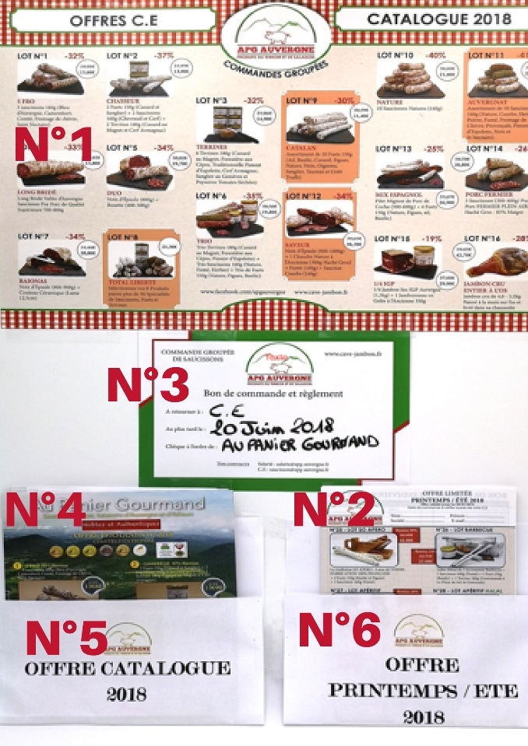
QUI SOMMES-NOUS ?
Implanté près des sources de Vichy dans l’Allier, AU PANIER GOURMAND, est désormais APG AUVERGNE, vous invite à découvrir, depuis 10 ans, des produits authentiques.
Notre volonté est de vous proposer le meilleur du saucisson et du jambon.
Soucieux de satisfaire les palais les plus fins, chacune de nos pièces est sélectionnée avec le plus grand soin, en association avec des producteurs locaux, des salaisons Auvergnates, Lyonnaises et Catalanes.
Nous sommes une entreprise familiale, dynamique et proche de nos clients. Notre force est la diversité.
NOS OFFRES :
1. Les affiches au format A3 illustrant le « CATALOGUE PERMANENT 2018 » (n°1).
2. Les flyers au format A5 « PRINTEMPS/ETE 2018 » (n°2).
3. Les affichettes vous permettant d’indiquer le contact CE, la date de remise des BDC et l’ordre des chèques (n°3).
4. Ces 3 documents viennent compléter les dépliants A5 « CATALOGUE PERMANENT 2018» (n°4)
déjà en votre possession (document vert : renvoi de nouveaux flyers sur demande).
Les documents (n°5) et (n°6) envoyés par email, sont à imprimer.
N'hésitez pas à revenir vers nous si vous avez d'autres suggestions !
NOUVEAUTÉ :
A l'occasion de la Coupe du monde de football cet été, chaque salarié pourra en parallèle, avec l'accord du Comité d'Entreprise, commander directement nos lots à prix CE sur notre site www.cave-jambon.fr . (payer en ligne et se faire livrer à son domicile ou en relais-colis). Il lui faudra :
1. Créer son compte www.cave-jambon.fr
2. Lors de la création, indiquer impérativement le nom de sa société dans la partie "Votre adresse" - "Onglet Société/C.E".
3. Nous lui validerons par mail l’accès à l’onglet « SALARIE C.E. » (sous 24h) lui permettant de passer sa commande en ligne.
En tant que Comité d'Entreprise, vous pouvez également créer votre compte pour retrouver tous les documents de nos offres et passer la commande groupée directement sur notre site internet dans l’onglet « COMITE D’ENTREPRISE ».
POUR COMMANDER :
1. Complétez l'onglet « PERSONNALISATION » pour que chaque lot soit nominatif. Bonne nouvelle, le BDC se remplira automatiquement !
2. Remplissez le détail des lots libertés de chaque salarié.
3. Choisissez vos cadeaux à partir de 300€ de commande.
4. Envoyer votre commande à saucissons@apg-auvergne.fr.
LIVRAISON :
- sous 10 jours après réception de votre commande
- en colis individualisés et personnalisés
- pour indication, livraison effectuée généralement le matin
- pour une commande inférieure à 150€, la participation aux frais de port est de 10€.
VOS CADEAUX :
Pour vous remercier de votre fidélité, le système de cadeaux vous permet d'obtenir des lots gratuits supplémentaires avec votre commande.
Ceci fonctionne par palier :
- à partir de 200€ de commande, un assortiment vous est offert.
- à partir de 300€ de commande, 5% de la somme totale vous sont offerts sous forme de cadeaux à reporter dans votre tableau de personnalisation.
- à partir de 500€ de commande, 6% de la somme totale vous sont offerts sous forme de cadeaux à reporter dans votre tableau de personnalisation.
Par défaut, sans choix de votre part, ce montant sera cumulé à votre cagnotte pour vos tombolas de fin d'année ou autres évènements.
REGLEMENT :
- mode de règlement : chèque CE, chèques individuels ou virement (RIB sur BDC global).
- règlement à la commande ou à la livraison, nos coordonnées bancaires:
RIB : 18715 00200 08001717936 12 IBAN : FR76 1871 5002 0008 0017 1793 612 BIC : CEPAFRPP871
Tél. 09.74.77.00.10
saucissons@apg-auvergne.fr
www.cave-jambon.fr
APG Auvergne Adresse postale :
15 rue de la République Au Panier Gourmand
03270 Hauterive BP 90055
Activité : Commandes groupées CE 03302 Cusset cedex 2

